Ark1
Overnatting Orkla Sparebank Cup 2021

OUS=Orkanger Ungdomsskole OBS= Orkanger Barneskole
ORKANGER BARNESKOLE
Lag |  | ant | leder | tlf | Rom | Skole
Strindheim IL - 1 | J 2009 | 14 | May Tone Gangstad | 95821878 | Rom.sør 1.etg. | OBS
Strindheim IL - 2 | J 2009 | 14 | May Tone Gangstad | 95821878 | Rom.nord 1.etg. | OBS
Verdal IL | G 2008 | 22 | Erlend Norum | 97660688 | Rom.øst 2.etg+gr.rom | OBS
Verdal IL | G 2008 | 10 | Erlend Norum | 97660688 | Rom.vest 2.etg | OBS
Strindheim IL 1-3 | J 2012 | 19 | Annike Brouwer | 97014931 | Tekstilrom | OBS
Verdal IL | G 2009 | 15 | Robert Røiseng |  | Musikk | OBS
OBS og OU ligger i sentrum.
Verdal IL 1-2 | J 2008 | 33 | Sissel Haugmark | 91685313 | Gymsal | OBS
Verdal IL | J 2009 | 19 | Berit Nonset | 41235562 | Rom. øst 2.etg. | OBS
Verdal IL | J 2010 | 15 | Ronny Wigen | 91699836 | Rom2.vest 2.etg. | OBS
Strindheim IL 1-3 | G 2012 | 24 | Ståle Jakob Fagerland | 93432695 | Rom sør 2.etg. | OBS
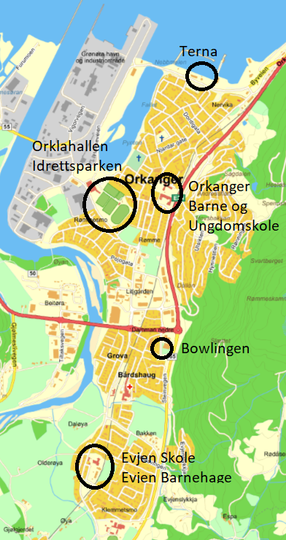
Strindheim IL 1-2 | G 2010 | 17 | Åge Wangberg | 97654277 | Rom nord 2.etg. | OBS
Strindheim IL - 2 | J 2010 | 13 | Gøril Heimen | 90722910 | Rom øst 1.etg | OBS
Strindheim IL - 1 | J 2010 | 13 | Gøril Heimen | 90722910 | Rom vest 1.etg | OBS
Vinne IL | G 2009 | 11 | Roger Karlsen | 41933667 | M-rom, 2,5 etg | OBS

 |  | 239

ORKANGER UNGDOMSKOLE

Gullvikmoen IL 1-2 | G 2009 | 26 | Daniel Lyngsnes | 97545903 | Gymsal | OUS
Malmf/Elnesvåg | J 2011 - J 2012 | 20 | Cathrine Øverlien | 41468025 | R05 | OUS
Lånke IL | J 2008 | 14 | Bente Snustad | 98445675 | G02 | OUS
Gullvikmoen IL 1-2 | G 2008 | 20 | Geir Aalberg | 91821345 | Musikk | OUS
Fram IL | G 2008 | 15 | Jon Håvard Grønbeck | 41031000 | B02 | OUS
Fram IL | G 2008 | 3 | Jon Håvard Grønbeck | 4103100 | B01 | OUS
Tynset | J 2008 | 12 | Irene Hodal | 99554002 | G04 | OUS
Eide og Omegn FK | J 2008 | 14 | Janne Toril Sandøy | 91630728 | G03 | OUS
Træff | G 2008 | 16 | Knut Helleve Halaas | 92640861 | Tekstil | OUS
Herd | G 2008 | 18 | Vidar Stokkan Hamnøy | 99040902 | B04 | OUS
Overhalla IL | G 2009 | 15 | Kent Engblom | 98814913 | R03 | OUS
SK Nessegutten | G 2008 | 14 | Dagfinn Valstad | 90013547 | B05 | OUS
IL Sverre | J 2008 | 19 | Bjårn Åge Reinås | 90511722 | B03 | OUS
 |  | 206

Orklahallen

Strindheim IL | G 2009 1-2 | 24 | Thomas Kvam | 47306728 |  | Synten
Strindheim IL | G 2009 3-4-5 | 40 | Espen Konstad | 95991899 |  | 2 Møterom
 |  | 64

Totalt |  | 509

